Sheet1
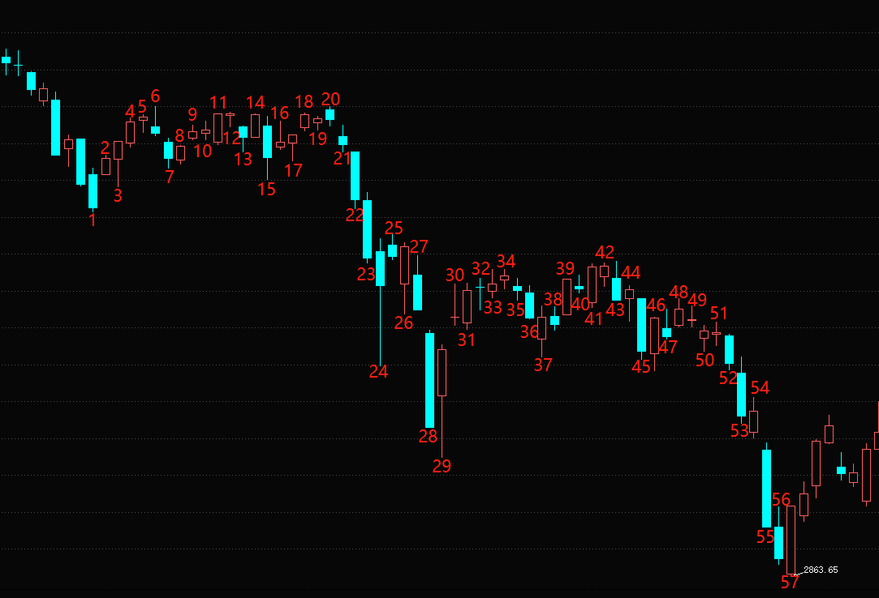
序号 | 日期 | 首板 | 二板 | 三板 | 四板 | 五板 | 六板 | 七板 | 八板 | 九板 | 十板 | 十一板 | 十二板 | 十三板
1 | 2022-01-28 | 52 | 2 | 深南股份 保利联合 |  |  |  |  |  |  | 1-7（7天）：指数连续杀跌后企稳，保利联合先于指数企稳出现，在1与指数共振加速，结束于第一个小周期6，一共6天。核心票打破空间确立赚钱效应回暖，为第一个阶段的核心票，其中诞生数字货币、基建题材，分别以恒宝股份、浙江建投为代表。 赚钱效应：主要集中在这个核心票，然后是分支题材的诞生确认二板（因为核心票一直走加速，那么资金就会打造次高作为龙二就有了接力空间。） 情绪周期：赚钱效应回暖，出现核心票，赚钱效应主要集中在核心票上，这个票可有可无板块效应，如果走一字加速，资金会打造次高题材作为换手龙，这个阶段的龙头是不会A杀的，且会有反包，10日线可考虑低吸 赚钱效应回暖
2 | 2022-02-07 | 76 | 9 |  | 保利联合
3 | 2022-02-08 | 53 | 16 | 岭南控股 冀东装备 恒宝股份 翠微股份 |  | 保利联合
4 | 2022-02-09 | 72 | 12 | 泰禾集团 中国海诚 浙江建投 贝肯能源 元隆雅图 中瓷电子 文投控股 重庆建工 汇通集团 | 冀东装备 恒宝股份 翠微股份 |  | 保利联合
5 | 2022-02-10 | 35 | 9 | 新华联 金财互联 普邦股份 华扬联众 | 重庆建工 汇通集团 浙江建投 元隆雅图 | 冀东装备 恒宝股份 |  | 保利联合
6 | 2022-02-11 | 35 | 7 | 京蓝科技 御银股份 出版传媒 | 金财互联 | 浙江建投元隆雅图 汇通集团 | 恒宝股份 |  | 保利联合
7 | 2022-02-14 | 68 | 8 | 美吉姆 国旅联合 凯撒旅业 曲江文旅 正平股份 省广集团 |  |  | 浙江建投 元隆雅图 |  |  |  | 7-13（7天）：指数震荡，题材进入补涨街二段，这个时候也会有二波，补涨一般都是一字板上去。诚邦股份出现于分歧首日，这个阶段补涨，新题材都有，诞生浙江共同富裕、东数西算，但由于赚钱效应已经打开，所以这个时候一般都是一字板上去，如果买不到的话，资金会打造一个同身位的换手龙。 赚钱效应：主要是围绕上个阶段市场出现的主流题材做补涨，也会出现其他大题材，但由于赚钱效应打开，这里一般都会一字板上去，所以这里最好是打确认二板或者是补涨首板和二板确定。 情绪周期：赚钱效应回暖中期，进入补涨阶段，出现小周期替代，赚钱效应慢慢被消化，但由于主流热点在这里会有二波，所以是二波和补涨的关键时机，这个时候就是10日线低吸主流热点博弈二波的机会。 赚钱效应回暖补涨期
8 | 2022-02-15 | 43 | 11 |  | 美吉姆 正平股份
9 | 2022-02-16 | 54 | 8 | 华媒控股 鞍重股份 诚达药业 浙文影业 天鹅股份 诚邦股份 |  | 美吉姆 正平股份
10 | 2022-02-17 | 34 | 7 |  | 鞍重股份 天鹅股份 诚邦股份
11 | 2022-02-18 | 40 | 3 | 浙江建投 金种子酒 宁波建工 元成股份 |  | 鞍重股份 天鹅股份 诚邦股份
12 | 2022-02-21 | 69 | 20 | 浙江永强 华体科技 | 浙江建投 金种子酒 宁波建工 元成股份 |  | 鞍重股份 天鹅股份 诚邦股份
13 | 2022-02-22 | 21 | 8 | 美利云 延华智能 浙农股份 真视通 直真科技 依米康 首都在线 黑牡丹 云赛智联 浙大网新 贵广网络 韩建河山 佳力图 |  | 金种子酒 宁波建工 |  | 诚邦股份
14 | 2022-02-23 | 67 | 5 | 悦心健康 美吉姆 新天药业 海辰药业 广西广电 淮河能源 | 美利云 浙农股份 真视通 直真科技 依米康 黑牡丹 浙大网新 贵广网络 佳力图 |  | 宁波建工 |  |  |  | 14-21（7天）：赚钱效应低迷，补涨结束，反包结束，这个过程出现小题材，要开始收缩仓位，赚钱效应集中在二板的确认板，这个阶段是没有龙回头的，也没有首阴可以博弈。 赚钱效应：主要集中在小题材的切换，小仓位做小周期的题材切换，这时候的龙头都是没有反包和二波可言的。这里赚钱效应低迷，资金在往第三周期赚钱效应高潮过度，资金一直在试错新题材，直到一个核心票打开高度或者前龙反包穿越，确立赚钱效应低迷结束，开启赚钱效应高潮第三周期。 情绪周期：上个阶段的主流题材补涨结束，上个核心票开始调整，资金一直在新题材试错，赚钱效应低迷，资金在向第三周期赚钱效应高潮试错 赚钱效应低迷
15 | 2022-02-24 | 23 | 4 | 宝塔实业 淮河能源 益民集团 |  | 佳力图 贵广网络 直真科技 美利云 |  | 宁波建工
16 | 2022-02-25 | 47 | 6 | 比依股份 佛慈制药 | 淮河能源 |  | 直真科技 美利云
17 | 2022-02-28 | 33 | 5 | 准油股份 仁智股份 宁波能源 |  |  |  | 直真科技 美利云
18 | 2022-03-01 | 41 | 6 | 锦州港 天顺股份 | 宁波能源 准油股份
19 | 2022-03-02 | 47 | 11 | 海联金汇 | 锦州港 天顺股份 | 宁波能源 准油股份
20 | 2022-03-03 | 48 | 20 | 宋都股份 宁波富邦 海鸥股份 河化股份 台海核电 |  | 锦州港 天顺股份 | 宁波能源 准油股份
21 | 2022-03-04 | 31 | 3 | 粤海饲料 悦心健康 中国医药 开开实业 宁波海运 长久物流 大理药业 | 河化股份 |  | 锦州港 天顺股份 | 准油股份
22 | 2022-03-07 | 36 | 9 | 宁波联合 | 粤海饲料 悦心健康 中国医药 大理药业 | 河化股份 |  | 天顺股份 |  |  | 22-28（7天）：指数连续下跌，加速亏钱效应，进入赚钱效应低迷尾声阶段，浙江建投开启二波首板，确立赚钱效应高潮来临。 赚钱效应：和上个阶段一样，这里也是集中在题材切换的龙头上面，但由于共振级别不大，所以也是小仓位的利润。 情绪周期：赚钱效应低迷进入尾声，指数连续下跌后企稳，浙江反包首板确立进入第三周期赚钱效应高潮 赚钱效应低迷尾声
23 | 2022-03-08 | 13 | 6 | 长江健康 |  |  | 河化股份
24 | 2022-03-09 | 35 | 7 | 云南能投 时代出版 中路股份 | 长江健康
25 | 2022-03-10 | 64 | 12 | 北方国际 美诺华 文一科技 城帝香江 | 云南能投 中路股份 | 长江健康
26 | 2022-03-11 | 57 | 7 | 北大医药 江苏阳光 | 美诺华 | 中路股份 | 长江健康
27 | 2022-03-14 | 30 | 9 | 中国医药 | 北大医药
28 | 2022-03-15 | 20 | 6 | 南威软件 北化股份 |  | 北大医药
29 | 2022-03-16 | 111 | 10 | 远方信息 宋都股份 精伦电子 德邦股份 | 南威软件 北化股份 |  | 北大医药 |  |  |  | 29-37（9天）：由于指数连续下跌，出现与指数共振的地产题材，也确立了进入赚钱效应高潮阶段，出现天保基建核心票打破空间，并且与浙江建投的反包形成共振，让赚钱效应达到最高。 赚钱效应：主要集中在于指数共振的主流题材上面，之前的老龙反包二波也是利润垫，核心利润就是整个龙头的锁仓，直到走坏10日线。 情绪周期：由于指数连续下跌，加快赚钱效应低迷阶段，进入赚钱效应高潮，出现一个主流题材的核心票，是第一阶段赚钱效应回暖的max板，前半场的龙头反包二波助力。这个时候的龙头都会有二波的，并且会出现补涨龙，一直沿着主流题材做该龙的低吸，或者是补涨龙都可以，补涨龙在龙头八板的时候会以首板、二板的形式诞生。 赚钱效应高潮
30 | 2022-03-17 | 82 | 13 | 岭南控股 北坡股份 浙江建投 江化微 | 宋都股份 精伦电子 德邦股份 | 南威软件 北化股份
31 | 2022-03-18 | 82 | 9 | 苏州高新 天保基建 海联金汇 盘龙药业 青海春天 中国医药 新华联 | 岭南控股 浙江建投 北玻股份 | 宋都股份 | 南威软件
32 | 2022-03-21 | 78 | 21 | 阳光城 鞍重股份 中欣氟材 晶雪节能 神奇制药 上海医药 合富中国 | 苏州高新 天保基建 盘龙药业 青海春天 中国医药 | 岭南控股 北玻股份 | 宋都股份
33 | 2022-03-22 | 49 | 14 | 广田集团 西王食品 国机汽车 益盛药业 耀皮玻璃 精华制药 荣安地产 | 合富中国 中欣氟材 阳光城 | 苏州高新 天保基建 盘龙药业 | 北玻股份 | 宋都股份
34 | 2022-03-23 | 66 | 7 | 粤水电 宁波建工 | 国机汽车 西王食品 荣安地产 广田集团 | 阳光城 | 天保基建 盘龙药业 | 北玻股份
35 | 2022-03-24 | 45 | 5 | 冠城大通 信达地产 京城股份 星湖科技 万控智造 | 粤水电 | 广田集团 | 阳光城 | 天保基建盘龙药业 | 北玻股份
36 | 2022-03-25 | 57 | 8 | 武汉凡谷 亚太药业 | 冠城大通 | 粤水电 |  |  | 天保基建盘龙药业 | 北玻股份
37 | 2022-03-28 | 44 | 10 | 京粮控股 海泰发展 华升股份 | 武汉凡谷 |  |  |  |  | 天保基建 盘龙药业
38 | 2022-03-29 | 41 | 7 | 中交地产 贵州百灵 农发种业 | 华升股份 海泰发展 京粮控股 | 武汉凡谷 |  |  |  |  | 38-42（5天）：情绪进入主流题材补涨阶段，资金沿着赚钱效应高潮出来的题材做补涨龙和反包，直到补涨龙走完 赚钱效应：集中在主流题材的补涨龙和前龙的反包身上，直到走坏10日线 情绪周期：赚钱效应高潮补涨阶段，表现是龙头反包，补涨龙补涨到7板左右高度，主流题材最后的小弟也慢慢补涨到一定高度，并扩散到主流题材其他分支 赚钱效应高潮补涨阶段
39 | 2022-03-30 | 65 | 7 | 津荣天宇 天房发展 创新医疗 渝开发 | 中交地产 贵州百灵 | 海泰发展
40 | 2022-03-31 | 38 | 8 | 太安堂 联络互动 中科金财 金浦钛业 | 渝开发 | 中交地产 | 海泰发展
41 | 2022-04-01 | 55 | 11 | 海南瑞泽 中国武夷 楚天龙 沙河股份 南国置业 | 中科金财 |  | 中交地产
42 | 2022-04-06 | 59 | 12 | 深天地A 盛航股份 国统股份 瑞康医药 同达创业 | 沙河股份 中国武夷 南国置业 海南瑞泽 楚天龙 |  |  | 中交地产
43 | 2022-04-07 | 20 | 6 | 南山控股 | 盛航股份 国统股份 | 中国武夷 海南瑞泽 |  |  |  |  | 43-49（7天）：亏钱效应扩散，主题题材最后一批补涨龙也慢慢结束，补涨龙反包结束，确立主流题材没落，亏钱效应开启，表现没有龙头反包，且高度被压缩。 赚钱效应：小题材切换，这个时候机会点主要在于新题材的二板确认板，一定不能做龙头，还有一字上去的个股，因为这个阶段是没有首阴和反包的，今日买，次日卖，仓位开始收缩。 情绪周期：主流题材补涨龙断板，确立赚钱效应高潮补涨阶段结束，进入亏钱效应扩散阶段，仓位要开始缩小 亏钱效应扩散
44 | 2022-04-08 | 48 | 8 | 新华联 北新路桥 中天精装 大理药业 | 南山控股 | 国统股份 | 中国武夷 海南瑞泽
45 | 2022-04-11 | 38 | 10 | 北部港湾 宁波富达 | 北新路桥 大理药业 |  | 国统股份
46 | 2022-04-12 | 76 | 14 | 空港股份 广汇物流 东百集团 第一医药 | 北部港湾 | 大理药业
47 | 2022-04-13 | 35 | 8 | 飞马国际 保锐科技 中国铁物 长久物流 三羊马 畅联股份 步步高 | 东百集团 广汇物流 |  | 大理药业
48 | 2022-04-14 | 61 | 8 | 大连友谊 九安医疗 宇环数控 | 长久物流 步步高 畅联股份 | 东百集团 广汇物流
49 | 2022-04-15 | 28 | 7 | 渝开发 京能置业 |  | 步步高 畅联股份 |  |  |  |  | 49-55（7天）:由于指数下跌与情绪共振，情绪周期进入亏钱效应炸裂期，表现是连板断板次日跌停板，就算出现大题材也打不开空间，以卡位的形式进行板块的接力炒作。 赚钱效应：这个时候因为是亏钱效应炸裂期，所以很多炮灰存在，一做错就是跌停板见，所以最好是小仓位或者空仓都是对的，打板一定要是打换手板，弱转强的票一定要求换手达到前日的一半，千万不能去顶一字板，因为情绪差，一字板换手不够，就是天地大面。这个时候如果出现好的题材，那么注意卡位机会，因为这个时候空间是打不上去的。 情绪周期：伴随指数的下跌，上个题材的最后一批补涨结束，亏钱效应进入炸裂期间，这个时候最好的空仓。等待指数连续下跌后企稳。 亏钱效应炸裂
50 | 2022-04-18 | 65 | 9 | 蓝焰控股 天龙股份 |  |  | 畅联股份
51 | 2022-04-19 | 42 | 8 | 华锋股份 上海能源 安记食品 银座股份 | 蓝焰控股 天龙股份
52 | 2022-04-20 | 36 | 10 | 中兴商业 农发种业 联明股份 | 安记食品 上海能源 | 天龙股份
53 | 2022-04-21 | 20 | 8 | 步步高 大晟文化 | 中兴商业 | 安记食品
54 | 2022-04-23 | 62 | 9 | 民生控股 国芳集团 盛泰集团 |  | 中兴商业
55 | 2022-04-25 | 17 | 6 | 泰慕士 | 盛泰集团
56 | 2022-04-26 | 36 | 3 | 新华百货 湖南发展 上海港湾
57 | 2022-04-27 | 125 | 10 | 东尼电子 | 湖南发展 新华百货 |  |  |  |  |  | 55-57：指数连续下跌末期，出现湖南发展先于指数企稳的核心票，进入赚钱效应回暖期，与第一个阶段轮回 赚钱效应回暖

